EE-1
 | ANEXO N° 03 CALIFICACIÓN DE PERFILES DE PROFESIONALES

 | PERFIL | EE-1 - JEFE DE PROYECTO

 | PROFESIÓN | FECHA DE GRADO DE BACHILLER | FECHA DE TITULO PROFESIONAL | REGISTRO CIP | NOMBRE Y APELLIDOS |  | Segundo Wenceslao Castro Barbaran
 | Ingeniero de Petróleo | 1977-08-02 | 1984-02-29 | 36937 | N° DNI |  | 03832328
Folio |  | 526 | 528

 |  |  |  | EXPERIENCIA
 |  |  |  | EMPRESA | DESDE | HASTA | EXPERIENCIA GENERAL (AÑOS) | CUMPLE EXP. ESPECIFICA (SI/NO) | EXPERIENCIA ESPECIFICA (AÑOS) | FOLIO | OBSERVACIONES
 |  |  |  | OILSARAFP PROYECTOS S.A.C. | 2022-02-03 | 2023-02-02 | 1.00 | NO | 0.00 | 531
 |  |  |  | OILSARAF PROYECTOS S.A.C. | 2020-12-14 | 2021-12-13 | 1.00 | NO | 0.00 | 531
 |  |  |  | OILSARAF PROYECTOS S.A.C. | 2020-02-01 | 2020-12-04 | 0.84 | NO | 0.00 | 531
 |  |  |  | INAB S.A.C | 2016-10-18 | 2018-02-17 | 1.33 | NO | 0.00 | 532
 |  |  |  | PETROBRAS ENERGÍA PERÚ S.A. | 1999-03-01 | 2013-02-28 | 14.01 | NO | 0.00 | 533
 |  |  |  | PETROBRAS ENERGÍA PERÚ S.A. - ANSES | 1996-03-18 | 1996-12-31 | 0.79 | NO | 0.00 | 534
 |  |  |  | PETROBRAS ENERGÍA PERÚ S.A. - ANSES | 1997-01-01 | 1999-02-28 | 2.16 | SI | 2.16 | 534
 |  |  |  | PETROLEOS DEL PERU - PETROPERU | 1977-08-02 | 1996-02-09 | 18.53 | NO | 0.00 | 535 | Certificado no especifica periodo en el cargo de "Jefe de Departamento Técnico de Petróleo"
 |  |  |  |  |  | Total experiencia general | 39.66 | Total experiencia especifica | 2.16 | CALIFICA
 |  |  |  |  |  | Minimo requerido según Tdrs (años) | 10.00 | Minimo requerido según Tdrs (años) | 2 o 4 | 02 como jefe de producción o superior o 04 años Jefe de Proyecto de ESJ
 | CAPACITACIÓN
 | NO REQUIERE

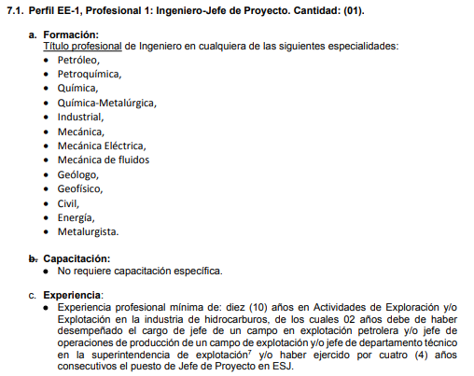

EE-2 (1)
 | ANEXO N° 03 CALIFICACIÓN DE PERFILES DE PROFESIONALES

 | PERFIL | EE-2 (1) - Ingeniero especialista en actividades de Exploración y Explotación de Hidrocarburos.

 | PROFESIÓN | FECHA DE GRADO DE BACHILLER | FECHA DE TITULO PROFESIONAL | REGISTRO CIP | NOMBRE Y APELLIDOS |  | JUAN RAUL TICLLA ENCISO
 | Ingeniero de Petróleo | 1992-08-28 | 1996-12-27 | 53129 | N° DNI |  | 03896055
Folio |  | 542 | 544 | 546

 |  |  |  | EXPERIENCIA
 |  |  |  | EMPRESA | DESDE | HASTA | EXPERIENCIA GENERAL (AÑOS) | CUMPLE EXP. ESPECIFICA (SI/NO) | EXPERIENCIA ESPECIFICA (AÑOS) | FOLIO | OBSERVACIONES
 |  |  |  | INAB S.A.C. | 2018-07-04 | 2021-07-03 | 3.00 | SI | 3.00 | 556
 |  |  |  | INAB S.A.C. | 2021-07-08 | 2022-07-07 | 1.00 | SI | 1.00 | 556
 |  |  |  | INAB S.A.C. | 2022-07-26 | 2023-07-25 | 1.00 | SI | 1.00 | 556
 |  |  |  | INAB S.A.C. | 2016-10-18 | 2018-02-17 | 1.33 | SI | 1.33 | 557
 |  |  |  | CNPC | 2010-08-02 | 2015-05-31 | 4.83 | SI | 4.83 | 558
 |  |  |  | T-GERENCIA | 2008-10-27 | 2009-10-31 | 1.01 | SI | 1.01 | 559
 |  |  |  | EMPRESA PETROLERA UNIPETRO ABC S.A.C. | 1994-09-01 | 2008-05-31 | 13.76 | SI | 13.76 | 560
 |  |  |  |  |  | Total experiencia general | 25.93 |  | 25.93 | CALIFICA
 |  |  |  |  |  | Minimo requerido según Tdrs | 10.00

 | CAPACITACIÓN
 | ENTIDAD | NOMBRE DE CURSO / DIPLOMADO / ESPECIALIZACIÓN |  |  | NUMERO DE HORAS | FOLIO | CUMPLE (SI/NO)
 | ESGEP | Gestión de Riesgo de Seguridad de Procesos en el sector de hidrocarburos |  |  | 60 | 548 | SI
 | UNI - CAREC | Estudio de Riesgos de Seguridad y Planes de respuesta de Emergencias para las Actividades en el Upstream y Downstream |  |  | 384 | 550 | SI
 | ESGEP | Análisis de Consecuencias en la Industria de Hidrocarburos |  |  | 36 | 552 | SI
 | ESGEP | Hazid - Hazop en Hidrocarburos, Minería, Química y Petroquímica |  |  | 36 | 553 | SI
 | CIP | Elaboración de Estudio de Riesgo de Seguridad y Planes de Contingencia (Plan de Respuesta a Emergencia) |  |  | 40 | 554 | SI

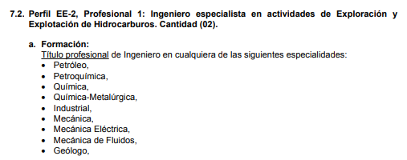

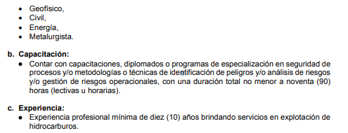

EE-3
 | ANEXO N° 03 CALIFICACIÓN DE PERFILES DE PROFESIONALES

 | PERFIL | EE-3 - Ingeniero, Especialista en Facilidades de Producción y Procesos, en equipos (estáticos) y en recipientes a presión.

 | PROFESIÓN | FECHA DE GRADO DE BACHILLER | FECHA DE TITULO PROFESIONAL | REGISTRO CIP | NOMBRE Y APELLIDOS |  | JORGE VENEGAS NAVARRO
 | Ingeniero de Petróleo | 2011-08-03 | 2014-05-13 | 163519 | N° DNI |  | 40060457
Folio |  | 600 | 602 | 604

 |  |  |  | EXPERIENCIA
 |  |  |  | EMPRESA | DESDE | HASTA | EXPERIENCIA GENERAL (AÑOS) | CUMPLE EXP. ESPECIFICA (SI/NO) | EXPERIENCIA ESPECIFICA (AÑOS) | FOLIO | OBSERVACIONES
 |  |  |  | INAB S.A.C. | 2019-04-10 | 2021-07-03 | 2.23 | SI | 2.23 | 612
 |  |  |  | INAB S.A.C. | 2021-07-08 | 2022-07-07 | 1.00 | SI | 1.00 | 612
 |  |  |  | INAB S.A.C. | 2022-07-25 | 2023-07-24 | 1.00 | SI | 1.00 | 612
 |  |  |  | RICOIL S.A. | 2015-08-01 | 2019-02-28 | 3.58 | SI | 3.58 | 613
 |  |  |  | GRUPO PETROLERO SURAMERICANO S.A.C. | 2011-08-03 | 2015-04-15 | 3.70 | SI | 3.70 | 614
 |  |  |  |  |  | Total experiencia general | 11.51 |  | 11.51 | CALIFICA
 |  |  |  |  |  | Minimo requerido según Tdrs | 10

 | CAPACITACIÓN
 | ENTIDAD | NOMBRE DE CURSO / DIPLOMADO / ESPECIALIZACIÓN / CERTIFICACIÓN |  |  | NUMERO DE HORAS | FOLIO | CUMPLE (SI/NO)
 | ASME | Diseño, Fabricación, Montaje y Reconstrucción de Tanques Soldados de Acero según API 650 y API 653 |  |  | 40 | 605 | SI
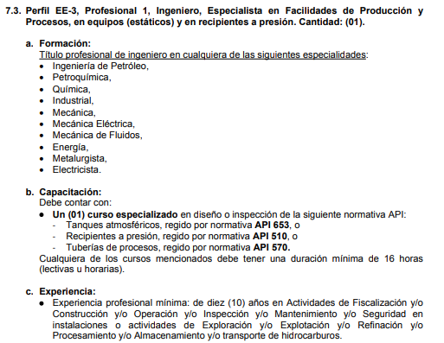

EE-4
 | ANEXO N° 03 CALIFICACIÓN DE PERFILES DE PROFESIONALES

 | PERFIL | EE-4 - , Ingeniero, especialista en Electricidad e Instrumentación

 | PROFESIÓN | FECHA DE GRADO DE BACHILLER | FECHA DE TITULO PROFESIONAL | REGISTRO CIP | NOMBRE Y APELLIDOS |  | Rene Aristides Monzon Cangahuala
 | Ingeniería Electrónica | 1976-11-23 | 1980-07-18 | 019563 | N° DNI |  | 10064223
Folio |  | 621 | 623 | 629

 |  |  |  | EXPERIENCIA
 |  |  |  | EMPRESA | DESDE | HASTA | EXPERIENCIA GENERAL (AÑOS) | CUMPLE EXP. ESPECIFICA (SI/NO) | EXPERIENCIA ESPECIFICA (AÑOS) | FOLIO | OBSERVACIONES
 |  |  |  | PLUSPETROL NORTE S.A. | 1982-04-05 | 2015-08-29 | 33.42 | SI | 33.42 | 630
 |  |  |  |  |  | Total experiencia general | 33.42 |  | 33.42 | CALIFICA
 |  |  |  |  |  | Minimo requerido según Tdrs | 10.00

 | CAPACITACIÓN

 | ENTIDAD | NOMBRE DE CURSO / DIPLOMADO / ESPECIALIZACIÓN / CERTIFICACIÓN |  |  | NUMERO DE HORAS | FOLIO | CUMPLE (SI/NO)
 | ESGEP | Seguridad Funcional - Sistema Instrumentado de Seguridad |  |  | 30 | 625 | SI
 | UNT | API RP 500 - API RP 505 |  |  | 30 | 626 | SI

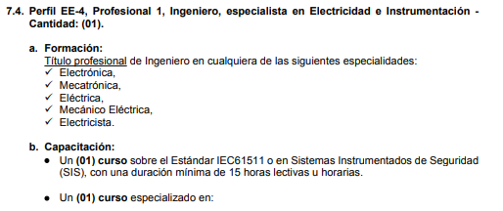

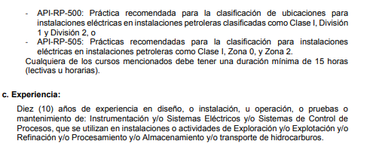

EE-5 (1)
 | ANEXO N° 03 CALIFICACIÓN DE PERFILES DE PROFESIONALES

 | PERFIL | EE-5 (2) - Ingeniero, Fiscalizador de Estudios de Riesgo, Gestión de Seguridad de Procesos y equipos contra incendio

 | PROFESIÓN | FECHA DE GRADO DE BACHILLER | FECHA DE TITULO PROFESIONAL | REGISTRO CIP | NOMBRE Y APELLIDOS |  | Javier Gerardo Ramirez Vargas
 | Ingeniería Química | 1998-08-17 | 1999-03-25 | 109617 | N° DNI |  | 05379192
Folio |  | 638 | 640 | 643

 |  |  |  | EXPERIENCIA
 |  |  |  | EMPRESA | DESDE | HASTA | EXPERIENCIA GENERAL (AÑOS) | CUMPLE EXP. ESPECIFICA (SI/NO) | EXPERIENCIA ESPECIFICA (AÑOS) | FOLIO | OBSERVACIONES
 |  |  |  | INAB S.A.C. | 2016-10-18 | 2018-02-17 | 1.33 | SI | 1.33 | 652
 |  |  |  | OSINERGMIN | 2013-08-01 | 2016-10-17 | 3.21 | SI | 3.21 | 653
 |  |  |  | BJ SERVICES COMPANY SWITZERLAND SARL SUCURSAL DEL PERÚ | 2006-08-22 | 2009-02-21 | 2.50 | SI | 2.50 | 654
 |  |  |  | COOPSOL DE LA AMAZONIA | 2006-02-01 | 2006-08-22 | 0.55 | SI | 0.55 | 655
 |  |  |  | BJ SERVICES COMPANY S.A. | 2000-11-01 | 2004-03-15 | 3.37 | SI | 3.37 | 656
 |  |  |  | NEXO' S EMPRESARIAL LTDA | 1999-08-01 | 2000-10-31 | 1.25 | SI | 1.25 | 657
 |  |  |  |  |  | Total experiencia general | 12.23 |  | 12.23 | CALIFICA
 |  |  |  |  |  | Minimo requerido según Tdrs | 10.00

 | CAPACITACIÓN
 | ENTIDAD | NOMBRE DE CURSO / DIPLOMADO / ESPECIALIZACIÓN |  |  | NUMERO DE HORAS | FOLIO | CUMPLE (SI/NO)
 | APZA - AICHE | Sistema de Gestión de Seguridad de Procesos |  |  | 40 | 644 | SI
 | CIP | Curso Taller de Gestión de Riesgos de Seguridad de Procesos en Actividades de Hidrocarburos |  |  | 210 | 646 | SI
 | ESGEP | Curso de Especializacion en Prevencion de Riesgos en el Sector Hidrocarburos |  |  | 36 | 648 | SI
 | CIP | Curso de Elaboración de estudio de Riesgo y planes de contingencia, para las actividades de Hidrocarburos |  |  | 40 | 649 | SI
 | TEMA | Taller de Técnicas Hazop, Hazid y What if? |  |  | 40 | 651 | SI

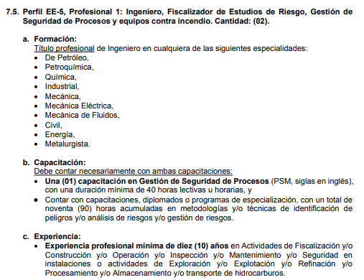

EE-6
 | ANEXO N° 03 CALIFICACIÓN DE PERFILES DE PROFESIONALES

 | PERFIL | EE-6 -, Ingeniero, especialista en perforación o servicios de pozos de hidrocarburos

 | PROFESIÓN | FECHA DE GRADO DE BACHILLER | FECHA DE TITULO PROFESIONAL | REGISTRO CIP | NOMBRE Y APELLIDOS |  | Palacios Zapata Clemente Rafael
 | Ingeniero Metalúrgico | 1984-11-19 | 2012-10-12 | 145554 | N° DNI |  | 03828172
Folio |  | 683 | 685 | 695

 |  |  |  | EXPERIENCIA
 |  |  |  | EMPRESA | DESDE | HASTA | EXPERIENCIA GENERAL (AÑOS) | CUMPLE EXP. ESPECIFICA (SI/NO) | EXPERIENCIA ESPECIFICA (AÑOS) | FOLIO | OBSERVACIONES
 |  |  |  | CNPC PERU | 1997-07-03 | 2015-05-27 | 17.91 | SI | 17.91 | 696
 |  |  |  | GMP | 1996-07-24 | 1997-01-23 | 0.50 | SI | 0.50 | 697
 |  |  |  | OCCIDENTAL PERUANA INC. SUCURSAL DEL PERU | 1984-11-19 | 1996-07-23 | 11.68 | SI | 11.68 | 698
 |  |  |  |  |  | Total experiencia general | 30.09 | Total experiencia especifica | 30.09 | CALIFICA
 |  |  |  |  |  | Minimo requerido según Tdrs | 10

 | CAPACITACIÓN
 | ENTIDAD | NOMBRE DE CURSO / DIPLOMADO / ESPECIALIZACIÓN |  |  | NUMERO DE HORAS | FOLIO | CUMPLE (SI/NO)
 | IWCF | Drilling Well Control Programme - Surface BOP Stack - Level 4 |  |  |  | 687 | SI
 | PRIDE | Fractura Hidráulica Básica |  |  | 20 | 693 | NO

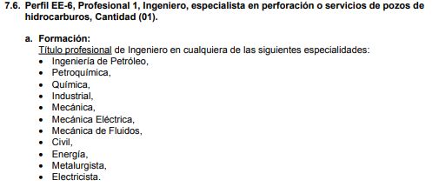

EE-7 (1)
 | ANEXO N° 03 CALIFICACIÓN DE PERFILES DE PROFESIONALES

 | PERFIL | EE-7 (1) - , ingeniero especialista en actividades de Exploración y Explotación de Hidrocarburos

 | PROFESIÓN | FECHA DE GRADO DE BACHILLER | FECHA DE TITULO PROFESIONAL | REGISTRO CIP | NOMBRE Y APELLIDOS |  | Lucas Jesus Arista Estrada
 | Ingeniero de Petróleo | 1995-06-15 | 1999-05-12 | 76593 | N° DNI |  | 08487817
Folio |  | 703 | 705 | 708

 |  |  |  | EXPERIENCIA
 |  |  |  | EMPRESA | DESDE | HASTA | EXPERIENCIA GENERAL (AÑOS) | CUMPLE EXP. ESPECIFICA (SI/NO) | EXPERIENCIA ESPECIFICA (AÑOS) | FOLIO | OBSERVACIONES
 |  |  |  | INAB S.A.C. | 2021-09-29 | 2022-07-07 | 0.77 | SI | 0.77 | 709
 |  |  |  | INAB S.A.C. | 2022-07-26 | 2023-07-25 | 1.00 | SI | 1.00 | 709
 |  |  |  | PERUPETRO | 2010-05-26 | 2012-08-25 | 2.25 | SI | 2.25 | 710
 |  |  |  | PERUPETRO | 2012-08-27 | 2016-07-19 | 3.90 | SI | 3.90 | 711
 |  |  |  | COMPAÑÍA DE SERVICIOS COSMOS | 2000-01-01 | 2000-12-30 | 1.00 | SI | 1.00 | 712
 |  |  |  |  |  | Total experiencia general | 8.91 | Total experiencia especifica | 8.91 | CALIFICA
 |  |  |  |  |  | Minimo requerido según Tdrs | 3 | Minimo requerido según Tdrs | 1

 | CAPACITACIÓN
 | NO REQUIERE

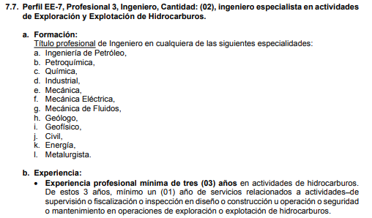

EE-8 (1)
ANEXO N° 03 CALIFICACIÓN DE PERFILES DE PROFESIONALES

PERFIL | EE-8 (1) - Abogado Profesional 2

PROFESIÓN | FECHA DE GRADO DE BACHILLER | FECHA DE TITULO PROFESIONAL | REGISTRO CIP | NOMBRE Y APELLIDOS |  | Luis Antonio Vargas Barrantes
...
 |  |  | EXPERIENCIA
 |  |  |  |  | Minimo requerido según Tdrs | 5 | Minimo requerido según Tdrs | 4

CAPACITACIÓN

ENTIDAD | NOMBRE DE CURSO / DIPLOMADO / ESPECIALIZACIÓN |  |  | NUMERO DE HORAS | FOLIO | CUMPLE (SI/NO)
CAL | PARTICIPANTE EN DIPLOMADO EN DERECHO ADMINISTRATIVO Y ORGANISMOS REGULADORES |  |  | 120 | 734 | SI
CAL | PARTICIPANTE EN DIPLOMADO EN REGULACIÓN DE SERVICIOS PÚBLICOS Y ORGANISMOS REGULADORES |  |  | 120 | 736 | SI
CAL | PARTICIPANTE EN DIPLOMADO EN ADMINISTRATIVO Y PROCEDIMIENTOS ADMINISTRATIVOS |  |  | 120 | 737 | SI

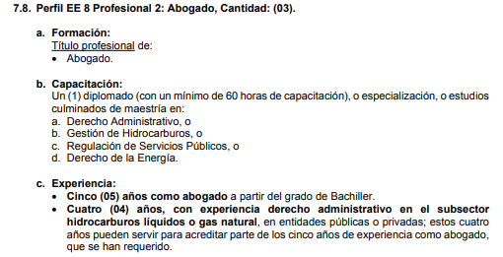

EE-9 (1)
...
